Por qué Kenjo
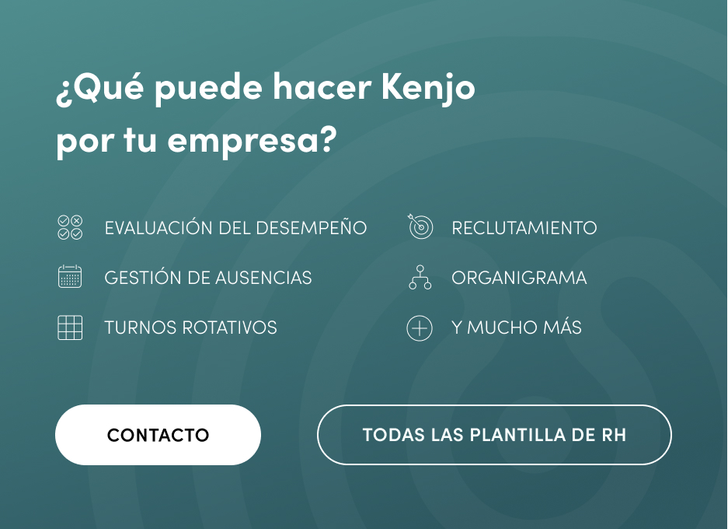

KENJO, SOFTWARE DE RECURSOS HUMANOS TODO EN UNO

